登录页面缩放问题
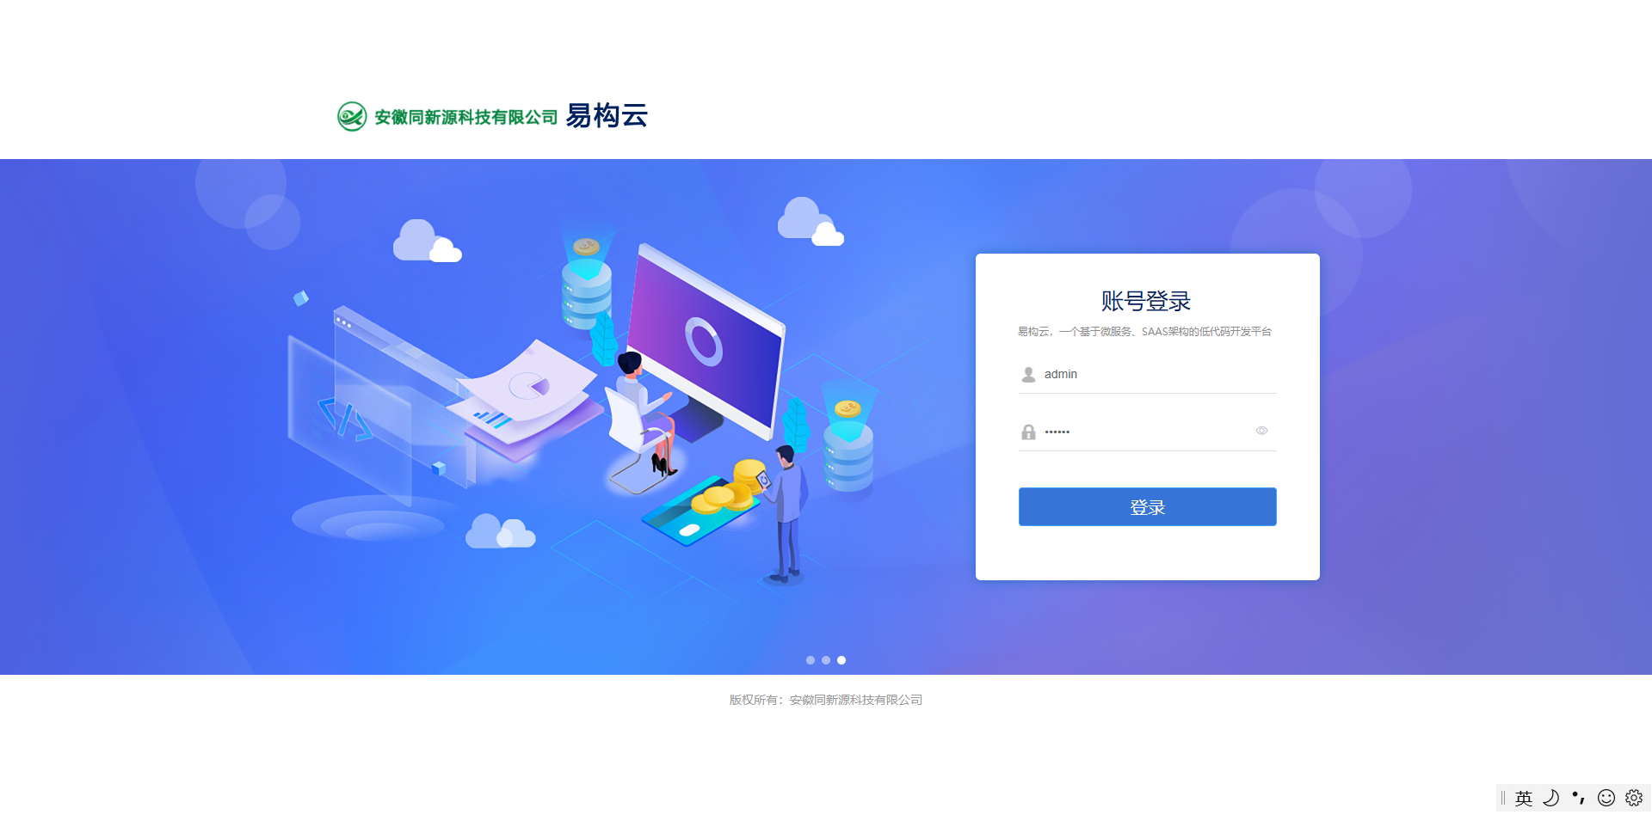

问题：页面由于系统设置缩放比例，导致页面元素被放大，样式错乱，通常放大比例是125%、150%

解决：校正windows页面在系统进行缩放后导致页面被放大的问题，

思路：根据当前设备像素比，计算出页面body标签的zoom值，并修改zoom值的大小，以用来抵消设备像素比例（devicePixelRatio）带来的变化

代码：共通js（devicePixelRatio.js），需要使用时，直接导入

